기본작업-2
상공이사센터 계약 현황 |  |  |  |  |  |  | 선택 영역의 가운데로' 이건 ctrl+1 누르고 맞춤 들어가서 가운데로 하는거임

계약자 | 이사일자 | 지역 | 종류 | 物量(ton) | 작업인원 | 이사비용
장혜선 | 2026-04-01 | 서초 | 가정 | 7.5 | 6 | 2,200,000
우은하 | 2026-04-03 | 마포 | 원룸 | 3 | 3 | 800,000
한슬기 | 2026-04-04 | 용산 | 가정 | 5 | 5 | 2,000,000
이용규 | 2026-04-06 | 관악 | 회사 | 12 | 9 | 3,600,000
곽지운 | 2026-04-06 | 강서 | 가정 | 7.5 | 6 | 2,200,000
황성훈 | 2026-04-11 | 송파 | 가정 | 8 | 6 | 2,400,000
서유환 | 2026-04-12 | 도봉 | 회사 | 15 | 12 | 4,200,000
고인숙 | 2026-04-12 | 은평 | 원룸 | 2.5 | 3 | 700,000
조광희 | 2026-04-16 | 종로 | 가정 | 5 | 5 | 2,000,000
김영택 | 2026-04-19 | 금천 | 회사 | 10 | 8 | 3,200,000
 |  |  |  |  |  |  |  |  | 우클릭 셀서식으로 해결하는 문제

 |  |  |  |  |  |  |  | 1 | '선택 영역의 가운데로' 이건 ctrl+1 누르고 맞춤 들어가서 가운데로 하는거임

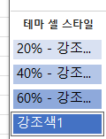
 |  |  |  |  |  |  |  | 2

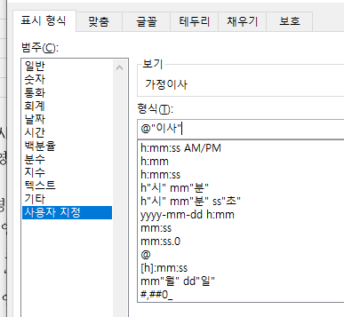
 |  |  |  |  |  |  |  | 3

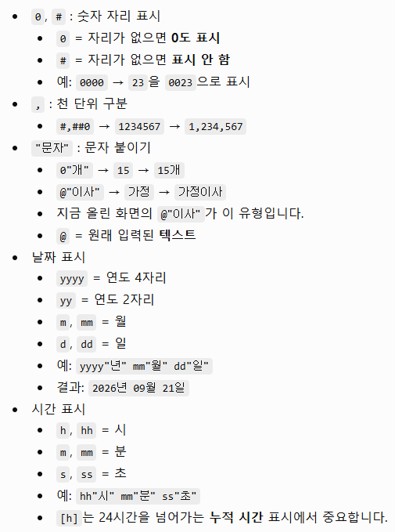

 |  |  |  |  |  |  |  | 4 | 한자키 누르기

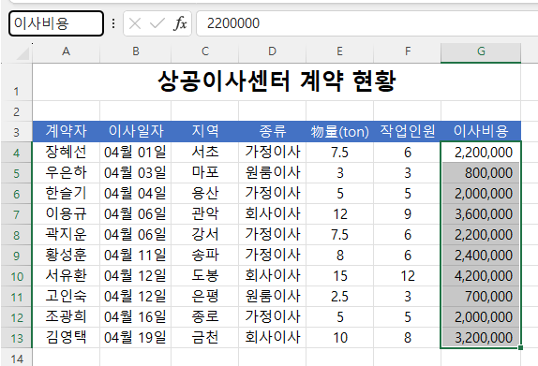

 | 양수 ; 음수 ; 0 ; 문자

기본작업-3
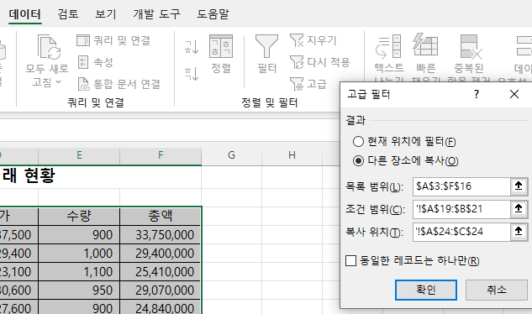
상공상사 제품 거래 현황

거래일자 | 거래처명 | 제품코드 | 단가 | 수량 | 총액
2026-05-03 | 대청유통 | D3-47-4822 | 37,500 | 900 | 33,750,000
2026-05-03 | 유일실업 | G9-80-3911 | 29,400 | 1,000 | 29,400,000
2026-05-03 | 유진상사 | N1-58-5463 | 23,100 | 1,100 | 25,410,000
2026-05-03 | 휴먼상사 | T3-12-1857 | 30,600 | 950 | 29,070,000
2026-05-08 | 대림유통 | E6-33-9004 | 27,600 | 900 | 24,840,000
2026-05-08 | 한성물산 | S5-03-3446 | 32,500 | 1,100 | 35,750,000
2026-05-08 | 원영무역 | H6-76-0281 | 28,800 | 1,500 | 43,200,000
2026-05-10 | 대청유통 | D3-47-4822 | 37,500 | 1,200 | 45,000,000
2026-05-10 | 휴먼상사 | T3-12-1857 | 30,600 | 800 | 24,480,000
2026-05-14 | 한성물산 | S5-03-3446 | 32,500 | 1,250 | 40,625,000
2026-05-14 | 유일실업 | G9-80-3911 | 29,400 | 900 | 26,460,000
2026-05-14 | 대림유통 | E6-33-9004 | 27,600 | 1,000 | 27,600,000
2026-05-14 | 유진상사 | N1-58-5463 | 23,100 | 1,150 | 26,565,000

총액 | 수량
 | >1200
<25000000

거래처명 | 단가 | 수량
대림유통 | 27,600 | 900
원영무역 | 28,800 | 1,500
휴먼상사 | 30,600 | 800
한성물산 | 32,500 | 1,250

분석작업-1
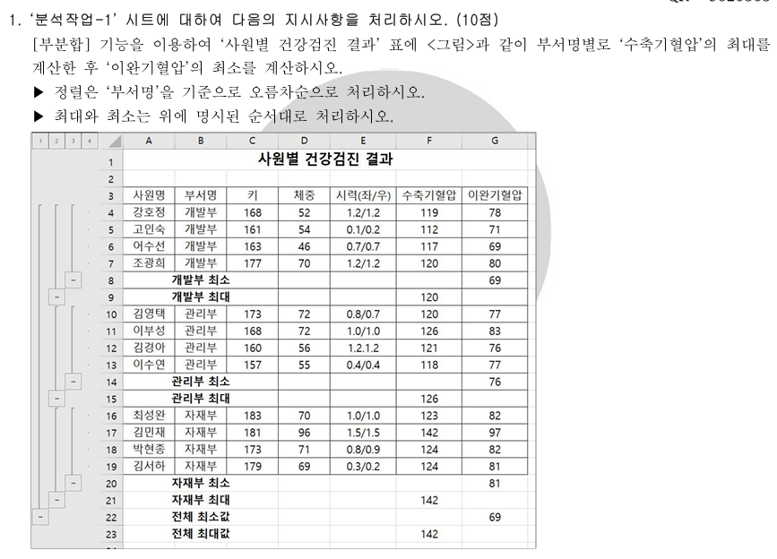
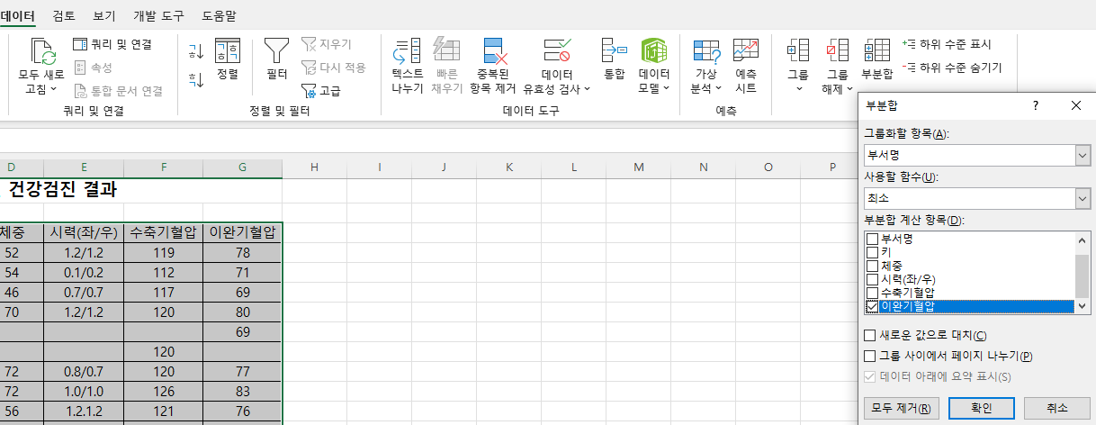
사원별 건강검진 결과

사원명 | 부서명 | 키 | 체중 | 시력(좌/우) | 수축기혈압 | 이완기혈압
강호정 | 개발부 | 168 | 52 | 1.2/1.2 | 119 | 78
고인숙 | 개발부 | 161 | 54 | 0.1/0.2 | 112 | 71
어수선 | 개발부 | 163 | 46 | 0.7/0.7 | 117 | 69
조광희 | 개발부 | 177 | 70 | 1.2/1.2 | 120 | 80
 | 개발부 최소 |  |  |  |  | 69
 | 개발부 최대 |  |  |  | 120
김영택 | 관리부 | 173 | 72 | 0.8/0.7 | 120 | 77
이부성 | 관리부 | 168 | 72 | 1.0/1.0 | 126 | 83
김경아 | 관리부 | 160 | 56 | 1.2.1.2 | 121 | 76
이수연 | 관리부 | 157 | 55 | 0.4/0.4 | 118 | 77
 | 관리부 최소 |  |  |  |  | 76
 | 관리부 최대 |  |  |  | 126
최성완 | 자재부 | 183 | 70 | 1.0/1.0 | 123 | 82
김민재 | 자재부 | 181 | 96 | 1.5/1.5 | 142 | 97
박현종 | 자재부 | 173 | 71 | 0.8/0.9 | 124 | 82
김서하 | 자재부 | 179 | 69 | 0.3/0.2 | 124 | 81
 | 자재부 최소 |  |  |  |  | 81
 | 자재부 최대 |  |  |  | 142
 | 전체 최소값 |  |  |  |  | 69
 | 전체 최대값 |  |  |  | 142

 |  |  |  |  |  |  | 부분합은먼저 정렬을 해줘야함

분석작업-2
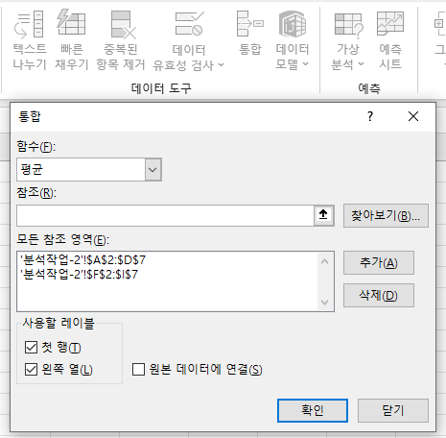
[표1] 백화점별 매장 운영 현황 |  |  |  | [표2] 마트별 매장 운영 현황
지점 | 패션 | 생활 | 식당 | 지점 | 패션 | 생활 | 식당 | 데이터/통합 문제
우리백화점 | 28 | 19 | 25 | 명성마트 | 19 | 24 | 19 | 통합은 그냥 결과창 먼저 드래그 한후, 통합버튼 누른후
한국백화점 | 19 | 21 | 23 | 유진마트 | 15 | 20 | 22 | 표들 범위잡고 추가해주면 끝
대한백화점 | 22 | 25 | 29 | 성운마트 | 21 | 18 | 24 | 행,열 체크를 해줘야함
유명백화점 | 31 | 23 | 30 | 대청마트 | 20 | 21 | 17
하나백화점 | 25 | 17 | 22 | 무한마트 | 17 | 16 | 20

[표3] 지점별 매장 운영 현황
지점 | 패션 | 생활 | 식당 | * : 글자 수와 관계없이 모든 문자열
*백화점 | 25 | 21 | 25.8 | ? : 임의의 한 글자
*마트 | 18.4 | 19.8 | 20.4

매크로작업
위해 신고 접수 현황

분류 | 2022년 | 2023년 | 2024년 | 2025년 | 합계
가공식품 | 2,356 | 2,423 | 2,150 | 2,478 | 9,407
생활용품 | 308 | 456 | 300 | 356 | 1,420
가전제품 | 2,205 | 2,539 | 2,463 | 2,872 | 10,079
주방기기 | 462 | 438 | 305 | 328 | 1,533
애완용품 | 39 | 40 | 41 | 73 | 193
기타 | 195 | 246 | 207 | 295 | 943

서식

차트작업
지점별 경비사용내역
 |  |  |  | (단위 : 만원)
지점 | 활동비 | 복리후생비 | 잡비 | 합계
마포 | 565 | 469 | 525 | 1,559
강서 | 426 | 354 | 396 | 1,176
강동 | 513 | 426 | 477 | 1,416
중구 | 388 | 322 | 361 | 1,071
강남 | 684 | 568 | 636 | 1,888
서초 | 593 | 492 | 551 | 1,636

지역별 경비사용내역
 | 활동비 | 복리후생비 | 잡비
마포 | 565 | 469 | 525
중구 | 388 | 322 | 361
강남 | 684 | 568 | 636
서초 | 593 | 492 | 551

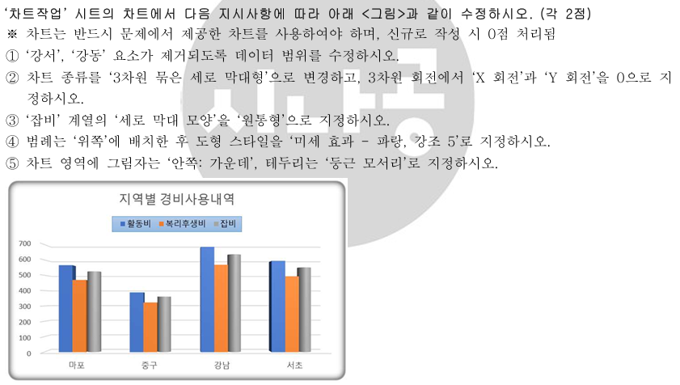
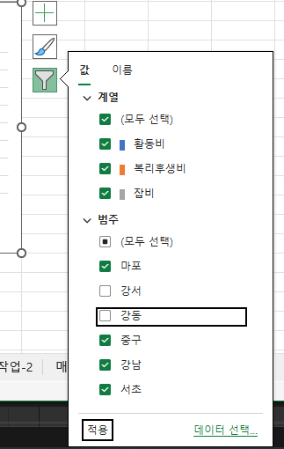
 |  |  |  |  | 1

 |  |  |  |  |  |  | 그래프 우클릭/ 데이터 선택으로 할수있음

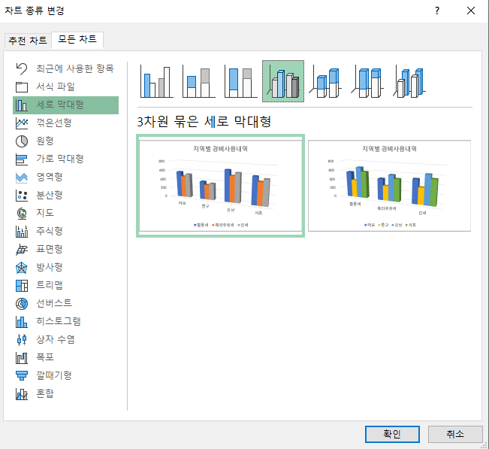
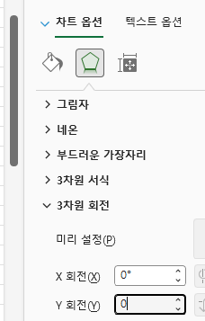
 |  |  |  |  | 2

 |  |  |  |  | 3 | 회색 막대 하나를 클릭해서 회색 계열 전체 선택
 |  |  |  |  |  | 마우스 오른쪽 → 데이터 계열 서식
 |  |  |  |  |  | 오른쪽 패널의 계열 옵션 → 열 모양
 |  |  |  |  |  | 원통형 선택

 |  |  |  |  | 4 | 범례 클릭
 |  |  |  |  |  | 마우스 오른쪽 클릭 → 범례 서식
 |  |  |  |  |  | 또는 상단 차트 디자인 → 차트 요소 추가 → 범례 → 위쪽

 |  |  |  |  |  | 범례가 선택된 상태에서 상단 서식 탭으로 이동
 |  |  |  |  |  | 도형 스타일 그룹에서
 |  |  |  |  |  | ‘미세 효과 - 파랑, 강조 5’ 선택

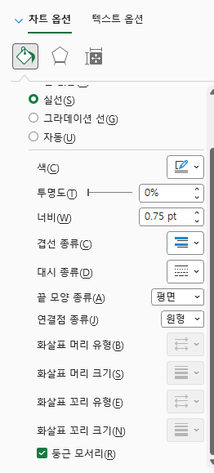
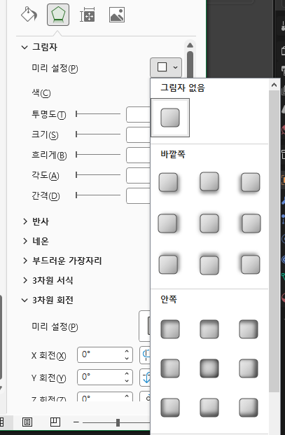
 |  |  |  |  | 5

